Portada
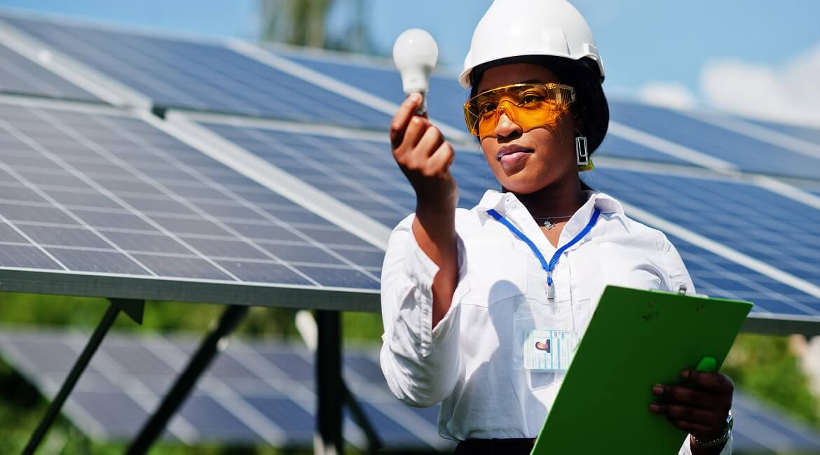

ANEXO 2. LÍNEA DE CRÉDITO TRANSICIÓN PRODUCTIVA Y ENERGÉTICA - MINISTERIO DE MINAS Y ENERGÍA 2024

Lo invitamos a diligenciar la siguiente información, con el fin de conocer la elegibilidad de la financiación. El diligenciamiento completo de la siguiente pestaña es obligatorio.

Información y elegibilidad de la financiación
(Obligatorio)

Información e impacto
LÍNEA DE CRÉDITO MINERÍA SOSTENIBLE QUE TRANSFORMA 2025

La Línea de crédito Minería Sostenible que Transforma 2025 tiene como objetivo impulsar impulsar las buenas prácticas mineras y de las empresas que hacen parte de su cadena de suministro, así como promover la reconversión sostenible minera hacia otras actividades productivas que contribuyan con las metas de los Objetivos de Desarrollo Sostenible (ODS). Este anexo aplica únicamente para las solicitudes bajo el mecanismo de redescuento.

1. DATOS DE LA EMPRESA Y DE LA FINANCIACIÓN

Nombre de la empresa: |  |  |  |  | Capital de la empresa que pertenece a mujeres (%):
Tipo de identificación: | Seleccione | No. de identificación: |  |  | Nombre del gerente general de la empresa:
¿La empresa pertenece al sector minero? |  | Seleccione |  |  | Género del gerente general: |  |  | Seleccione
Si la respuesta es "Sí", ¿Qué material extrae o aprovecha? |  |  |  |  | ¿La empresa cuenta con una Junta Directiva? |  |  | Seleccione
Si la respuesta es "No", ¿Qué actividad realiza la empresa? |  |  |  |  | Participación de mujeres en la junta directiva (%):
Monto total de la inversión (proyecto) COP: |  | $ - |  |  | Capital de la empresa que pertenece a jóvenes (%):
Monto financiado por Bancóldex COP: |  | $ - |  |  | ¿El gerente tiene una edad inferior o igual a 28 años? |  |  | Seleccione
Ubicación geográfica: | Departamento |  | Municipio |  | ¿Mínimo el 10% del talento humano de la empresa corresponde a personas con una edad igual o inferior a 28 años? |  |  | Seleccione

Persona de la empresa que diligencia el formato: |  | Nombre
Cargo:
Email: |  |  |  |  | Teléfono de contacto:

2. CRITERIOS DE ELEGIBILIDAD
A continuación encontrará los destinos permitidos para los recursos de la Línea de crédito, por favor diligencie la información que corresponda.
2.1. MODERNIZACIÓN DESARROLLO SOSTENIBLE O CAPITAL DE TRABAJO DESARROLLO SOSTENIBLE ÚNICAMENTE PARA ECONOMÍA CIRCULAR (Aplica para los tres tipos de beneficiarios)

Por favor, seleccione la opción que aplique para las siguientes afirmaciones.

La empresa que represento:
Realizará inversiones con los recursos de la Línea de crédito para:
Describa brevemente el destino de la financiación: |  | Por favor describa.

Por favor, diligencie la siguiente información relacionada con los indicadores de impacto de la inversión teniendo en cuenta el tipo de inversión y las características propias de su proyecto.

A.) Mitigación del impacto ambiental
Escenario actual | Unidades (año) |  | Escenario proyectado |  | Unidades (año) |  | Descripción del impacto
 | Indique las unidades |  |  |  | Indique las unidades
B.) Eficiencia energética
Para energía eléctrica
Consumo promedio de energía eléctrica del último año (kWh/año) |  | Proyección de consumo energía eléctrica del proyecto o inversión en (kWh/año) |  |  |  | Ahorro (KWh/año)
 |  |  |  |  |  | 0.00
Para energía térmica
Combustible empleado actualmente | Consumo promedio de combustible del último año |  | Proyección de consumo energía eléctrica del proyecto o inversión en (kWh/año) |  |  |  | Emisiones de CO2 evitadas (Ton/año)
Seleccione |  | Cálculo automático |  |  |  |  | 0.000000
Otro, ¿cuál?
C.) Energías renovables
Fuente de energía empleada actualmente | Energía anual consumida actualmente de fuentes convencionales (KWh/año) |  |  | Energía anual que se proyecta generar con energía renovable (KWh/año) |  |  | Ahorro (KWh/año)
Seleccione |  |  |  |  |  |  | 0.00
Otro, ¿cuál?
E.) Economía circular (Aplica también capital de trabajo desarrollo sostenible)
Cantidad promedio de residuos generados en el último año (Ton/año) |  | Cantidad promedio que proyecta gestionar al año con la financiación (Ton/año) |  |  |  | Ahorro (Ton/año)
 |  |  |  |  |  | 0.00
E.) Transporte sostenible
Tipo de combustible utilizado actualmente | Cantidad de combustible empleado |  | Emisiones generadas actualmente (TonCO2) |  | Cantidad de energía que se proyecta utilizar con el vehículo eléctrico (KWh/año) |  | Emisiones evitadas (TonCO2)
Seleccione |  | Cálculo automático | 0.000000 |  |  |  | 0.00

Por favor, en este espacio explique las metodologías, cálculos y supuestos que utilizó para determinar el impacto de la financiación. Aplica para mitigación del impacto ambiental, eficiencia energética y/o energías renovables.

Recuerde anexar: ficha técnica y cotización.

2.2. MODERNIZACIÓN (Aplica para el tercer tipo de beneficiario)

¿La empresa que representa está ubicada en los departamentos de Cesar o La Guajira actividades productivas beneficiarias y realiza actividades que reemplazan la actividad minera? |  |  |  |  | Seleccione
¿Qué material extraía o aprovechaba?
¿Por qué cambió de actividad económica?
¿A qué destinara los recursos de la Línea de crédito?
¿Qué impacto o beneficios para su nueva actividad económica espera obtener con los recursos de la Línea de crédito?

Recuerde anexar: ficha técnica del activo a financiar.

2.3. CAPITAL DE TRABAJO (Aplica para el tercer tipo de beneficiario)

¿La empresa que representa está ubicada en los departamentos de Cesar o La Guajira actividades productivas beneficiarias y realiza actividades que reemplazan la actividad minera? |  |  |  |  | Seleccione
¿Qué material extraía o aprovechaba?
¿Por qué cambió de actividad económica?
¿A qué destinara los recursos de la Línea de crédito?
¿Qué impacto o beneficios para su nueva actividad económica espera obtener con los recursos de la Línea de crédito?

3. CERTIFICACIÓN DE LA INFORMACIÓN

Como representante legal de la empresa señalada previamente, certifico que los datos incorporados en este formato y sus anexos corresponden a la realidad de la empresa y del objeto de la financiación. En caso de que la información suministrada fuere inexacta, procederemos a realizar a través del Intermediario Financiero el prepago del crédito y así dar cumplimiento a las condiciones de la circular a la cual fueron aplicados los recursos.

Firma del representante legal:
Nombre del representante legal:
Fecha:

REGRESAR

